FWバージョン確認手順
① | Cisco Merakiへログインします
 | https://n69.meraki.com/3J7B110006-MX/n/TJyXEafb/manage/msp_portal#t=organization

② | [NETWORK]から変更対象のネットワーク名を選択し、[Security & SD-WAN]から[Appliance status]を選択します

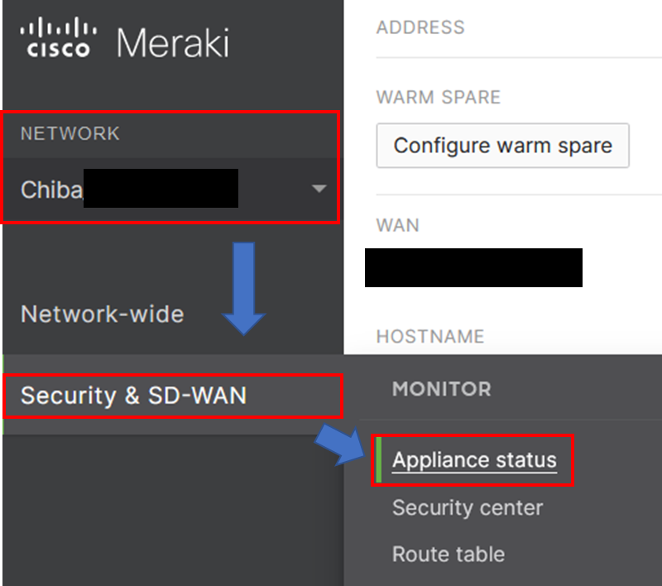

③ | 表示されたページの[FIRMWARE]項目の[Current version:]を確認します
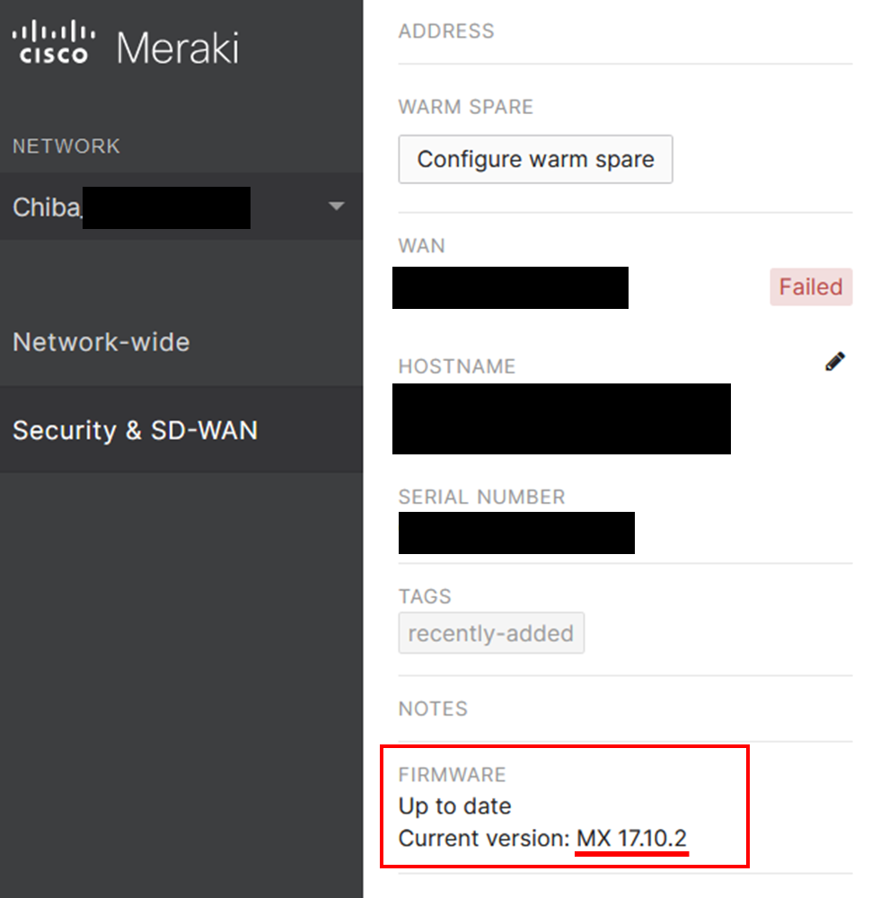

④ | 表示されたバージョンによってContent filtering-Categoryシートをご修正ください

 | バージョンが17.X.X以上の場合はこちら
 | バージョンが16.X.X以下の場合はこちら

